項目説明
 | 項目名 | 項目説明 | 参照＃
 | No | 本マスタ1行毎に割り振られる番号 1行 = 1SKUを示す | -
 | データ作成 時期 | Wave1リリース時 / 2019AW対応時等、いつ追加されたデータを示す | -
 | SDマスタ 有無 | スマートドレッサー上に登録済み（登録予定）の商品であることを示す | -
 | 受領XML 有無 | 2019年2月12日時点でCPB様より受領した、SFCCからエクスポートしたXMLデータに存在する商品であることを示す | -
※１
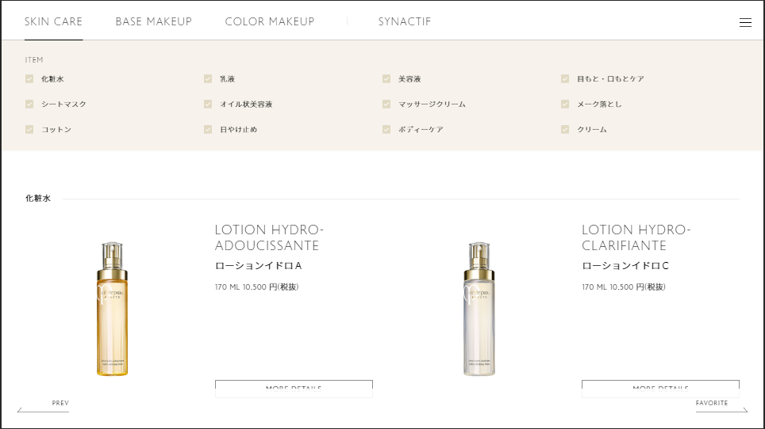
 | 受領JSON 有無 | 2019年6月13日時点でCPB様より受領した、JSONデータに存在する商品であることを示す（2019 AW商品も本データに含まれている認識） | -
※５
 | SD内表示開始日 | （現在未使用） スマートドレッサー上に本商品の表示を開始する日付を示す | -
 | SD内表示終了日 | （現在未使用） スマートドレッサー上に本商品の表示を終了する日付を示す | -
 | SD内商品分類 | スマートドレッサー内カタログ上の分類を示す | ※１
 | 親商品ID | 同一商品・色違いの商品群などを一つにまとめるID Web上の商品詳細ページのURL等に使われる 色違いなどが存在しない場合、グローバルコードを親商品IDとして設定 | ※２
 | グローバルコード （商品ID） | アソートメントリストのGlobal Codeと同義 商品SKUを示す | -
 | SD対象国 | 本商品をスマートドレッサー上で表示する対象国を示す | -
 | タイトル （日本語） | 商品名を示す（日本語） | ※３
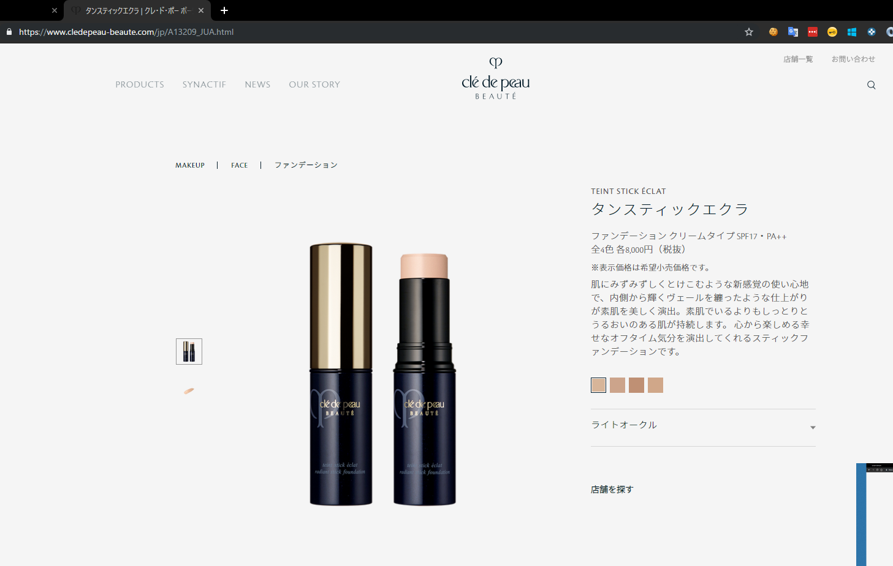
※２
 | タイトル （英語） | 商品名を示す（英語） | -
※５
 | タイトル （中国語） | 商品名を示す（中国語） | -
※３
※４
※９
 | サブタイトル （日本語） | 商品のサブタイトルを示す（日本語） | ※４
※１０
 | サブタイトル （英語） | 商品のサブタイトルを示す（英語） | -
※7
 | サブタイトル （中国語） | 商品のサブタイトルを示す（中国語） | -
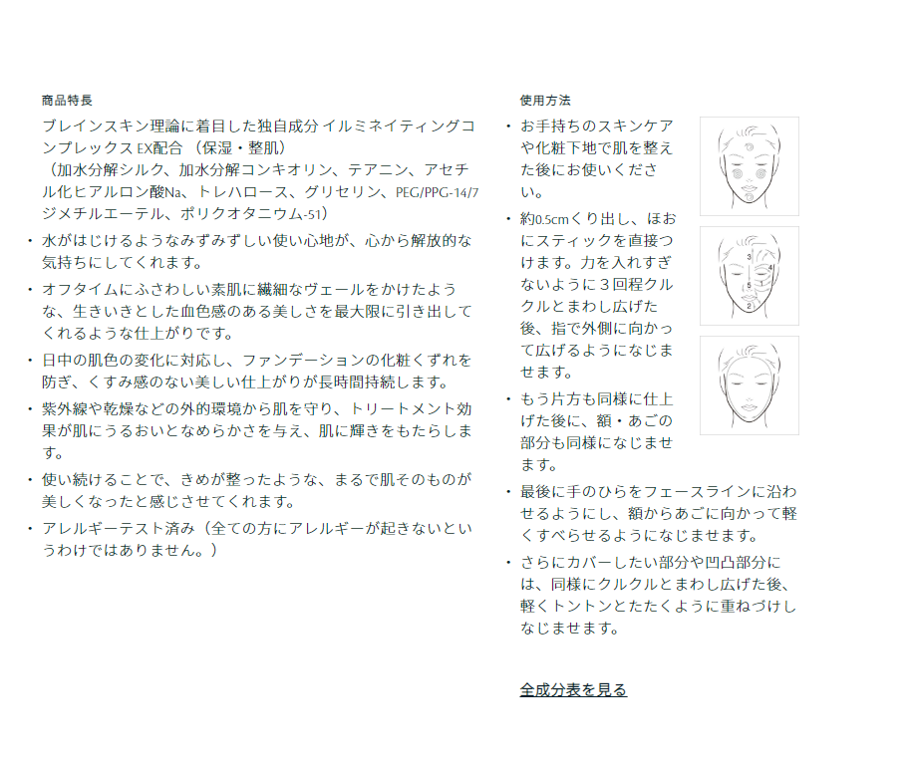
※６
 | カテゴリ名 （日本語） | 商品のスマートドレッサー向けカテゴリ名（日本語） （注意）スマートドレッサー内のカテゴリとWebサイトのカテゴリは類似しているが一部異なるカテゴリ名が設定されている e.g. SD→フェイスパウダー Web→パウダー | ※５
※１１
※１２
 | カテゴリ名 （英語） | 商品のスマートドレッサー向けカテゴリ名（英語） | -
 | カテゴリ名 （中国語） | 商品のスマートドレッサー向けカテゴリ名（中国語） | -
 | 色コード | 商品カラーを示す色コード | -
 | カラー名称 （日本語） | カラー名称（日本語） | ※６
 | カラー名称 （英語） | カラー名称（英語） | -
 | カラー名称 （中国語） | カラー名称（中国語） | -
※１３
 | カラーチップ画像 | カラーチップ画像が存在しない場合は「-」を設定 カラーチップ画像が存在する場合は、 カラーチップの画像ファイル（70×70、jpg形式）をご準備頂き、ACNに画像を送付ください（エクセル上は空白で結構です） | ※7 |  | 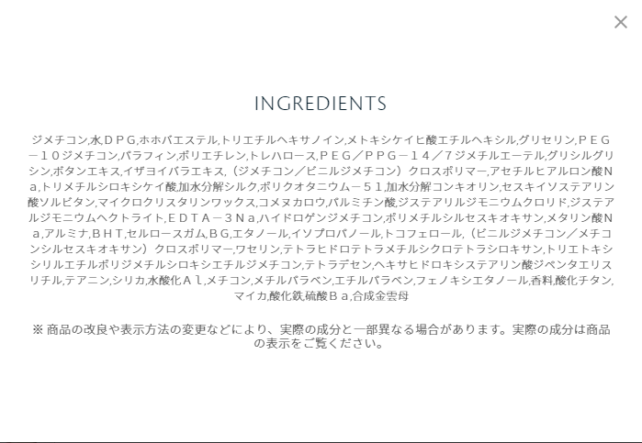
 | 商品画像 | 商品の画像です 高解像度の商品画像ファイルをご準備頂き、ACNに画像を送付ください（エクセル上は空白で結構です） | ※８
 | バーチャルメイクID | バーチャルメイクの登録作業実施時に発行されるItem GUIDをセットしてください | -
 | 表示用価格 （日本語） | 商品価格の表記全体を示す（日本語） | ※９
 | 表示用価格 （英語） | 商品価格の表記全体を示す（英語） | -
 | 表示用価格 （中国語） | 商品価格の表記全体を示す（中国語） | -
 | 価格詳細（数値） | 表示用価格の内、数値部分のみを示す | -
 | 価格詳細（貨幣単位） 日本語 | 表示用価格の内、貨幣単位部分のみを示す（日本語） e.g. 円(税抜) | -
 | 価格詳細（貨幣単位） 英語 | 表示用価格の内、貨幣単位部分のみを示す（英語） e.g. yen | -
 | 価格詳細（貨幣単位） 中国語 | 表示用価格の内、貨幣単位部分のみを示す（中国語） e.g. yen | -
 | 価格詳細（量接頭辞） （日本語） | 表示用価格の内、量接頭辞のみを示す（日本語） 存在しない場合は「-」を設定 e.g. 全 | -
 | 価格詳細（量接頭辞） （英語） | 表示用価格の内、量接頭辞のみを示す（英語） 存在しない場合は「-」を設定 | -
 | 価格詳細（量接頭辞） （中国語） | 表示用価格の内、量接頭辞のみを示す（中国語） 存在しない場合は「-」を設定 | -
 | 価格詳細（量） | 表示用価格の内、量数を示す 存在しない場合は「-」を設定 e.g. 「全4色」の場合「4」 | -
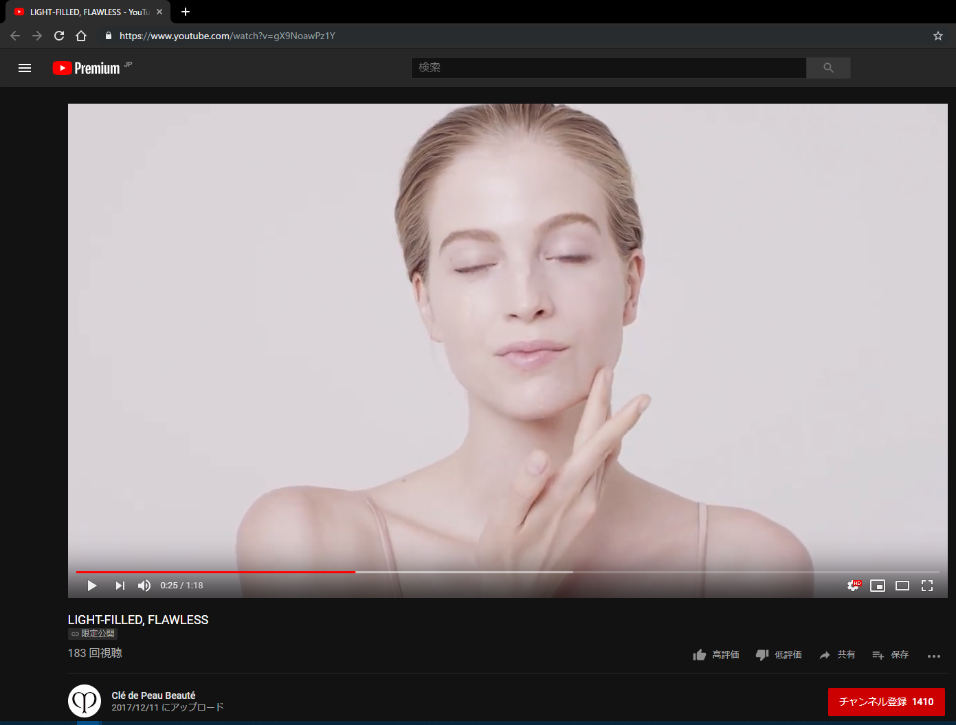
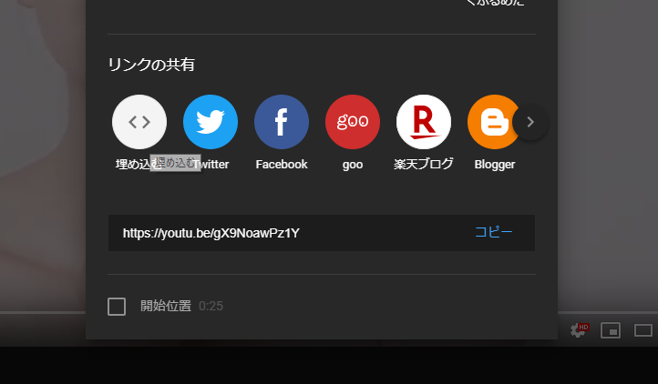
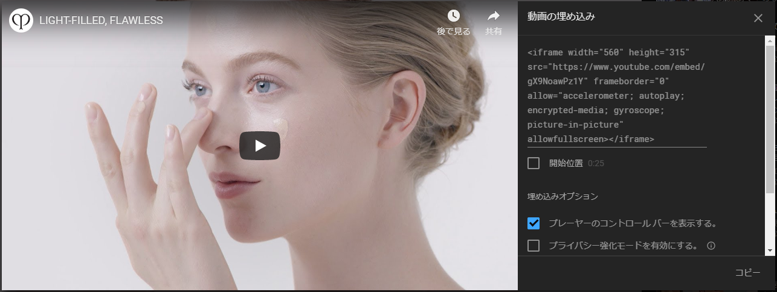
※１４ ①
①共有をクリック
※１４ ②
②「リンクの共有」セクションの「埋め込む」をクリック
③動画の埋め込み項目に表示されているHTMLをすべてコピーしてエクセルに張り付ける
※１４ ③
 | 価格詳細（量単位） （日本語） | 表示用価格の内、量単位を示す（日本語） 存在しない場合は「-」を設定 e.g. 「全4色」の場合「色」 | - | ＃１４ YouTubeリンク取得手順
 | 価格詳細（量単位） （英語） | 表示用価格の内、量単位を示す（英語） 存在しない場合は「-」を設定 | -
 | 価格詳細（量単位） （中国語） | 表示用価格の内、量単位を示す（中国語） 存在しない場合は「-」を設定 | -
 | 商品概要 （日本語） | 商品概要を示す（日本語） HTMLではなく平文で記載をお願いします。（改行はエクセルのセル内で開業をしてください） 存在しない場合は「-」を設定 | ※１０
 | 商品概要 （英語） | 商品概要を示す（英語） HTMLではなく平文で記載をお願いします。（改行はエクセルのセル内で開業をしてください） 存在しない場合は「-」を設定 | -
 | 商品概要 （中国語） | 商品概要を示す（中国語） HTMLではなく平文で記載をお願いします。（改行はエクセルのセル内で開業をしてください） 存在しない場合は「-」を設定 | -
 | 商品特長 （日本語） | 商品特徴を示す（日本語） HTMLではなく平文で記載をお願いします。（改行はエクセルのセル内で開業をしてください） 存在しない場合は「-」を設定 | ※１１
 | 商品特長 （英語） | 商品特徴を示す（英語） HTMLではなく平文で記載をお願いします。（改行はエクセルのセル内で開業をしてください） 存在しない場合は「-」を設定 | -
 | 商品特長 （中国語） | 商品概要を示す（中国語） HTMLではなく平文で記載をお願いします。（改行はエクセルのセル内で開業をしてください） 存在しない場合は「-」を設定 | -
 | 使用方法 （日本語） | 使用方法を示す（日本語） HTMLではなく平文で記載をお願いします。（改行はエクセルのセル内で開業をしてください） 存在しない場合は「-」を設定 | ※１２
 | 使用方法 （英語） | 使用方法を示す（英語） HTMLではなく平文で記載をお願いします。（改行はエクセルのセル内で開業をしてください） 存在しない場合は「-」を設定 | -
 | 使用方法 （中国語） | 使用方法を示す（中国語） HTMLではなく平文で記載をお願いします。（改行はエクセルのセル内で開業をしてください） 存在しない場合は「-」を設定 | -
 | 内容成分 （日本語） | 内容成分を示す（日本語） HTMLではなく平文で記載をお願いします。（改行はエクセルのセル内で開業をしてください） 存在しない場合は「-」を設定 | ※１３
 | 内容成分 （英語） | 内容成分を示す（英語） HTMLではなく平文で記載をお願いします。（改行はエクセルのセル内で開業をしてください） 存在しない場合は「-」を設定 | -
 | 内容成分 （中国語） | 内容成分を示す（中国語） HTMLではなく平文で記載をお願いします。（改行はエクセルのセル内で開業をしてください） 存在しない場合は「-」を設定 | -
 | 使用方法動画 （日本語） | 参照＃を参考にYoutubeからURLを取得してHTMLをコピー＆ペーストしてください （日本語） | ＃１４
 | 使用方法動画 （英語） | 参照＃を参考にYoutubeからURLを取得してHTMLをコピー＆ペーストしてください （英語） | -
 | 使用方法動画 （中国語） | 参照＃を参考にYoutubeからURLを取得してHTMLをコピー＆ペーストしてください （中国語）→ 現在中国のお客様向けhowtoは英語版の動画を流用しています | -
e | e | e | e

